关系图
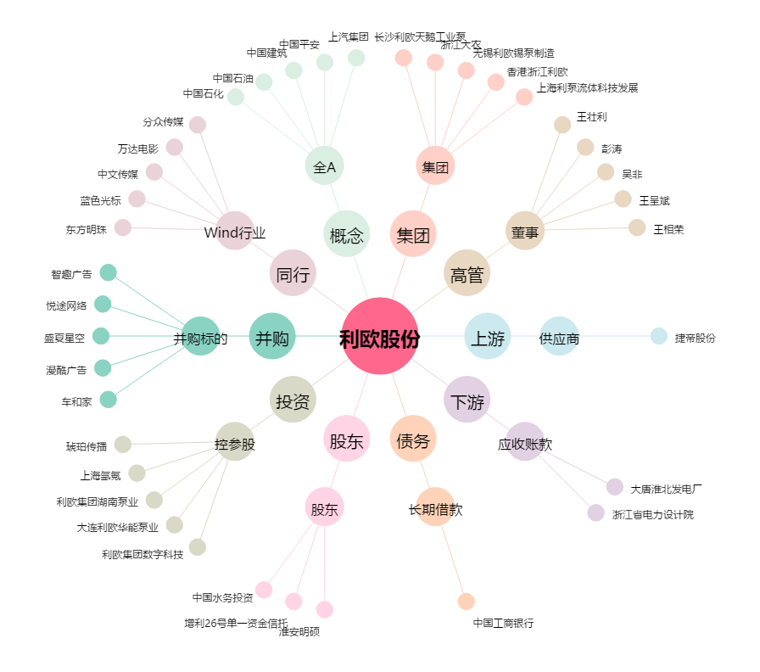
利欧股份[002131.SZ] - 关系概览图

